前提
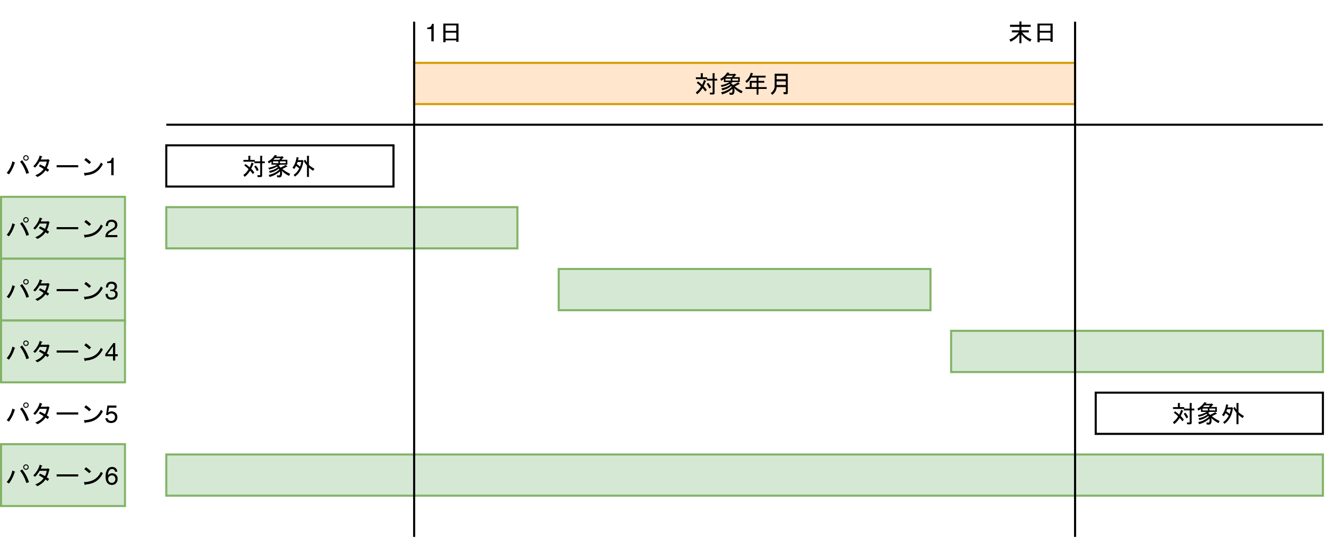
前提
・データーベースに
請求データテーブル「T_BILLING_DATA」
請求明細データテーブル「T_BILLING_DETAIL_DATA」
請求データ状況テーブル「T_BILLING_STATUS」が作成済み

T_BILLING_DETAIL_DATA

T_BILLING_DATA

T_BILLING_STATUS

T_MEMBER

T_CHARGE

T_MEMMBER | T_CHARGE

ケース1-5
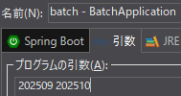
コマンドライン引数「yyyyMM」の文字数チェック

1.コマンドライン引数を”202513”と入力してプログラムを実行した時に、「不正な値です。１月から１２月の範囲で指定してください。」とコンソールに表示される

2.コマンドライン引数を“2025090”と入力してプログラムを実行した時に「不正な値です。６文字入力してください。」とコンソールが表示される

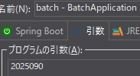

3.コマンドライン引数を“20259”と入力してプログラムを実行した時に「不正な値です。６文字入力してください。」とコンソールが表示される

4.コマンドライン引数を入力せずにプログラムを実行した時に「不正な値です。対象年月を１つ選択してください。」とコンソールが表示される

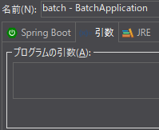

5.コマンドライン引数を2つ以上入力してプログラムを実行した時に「不正な値です。対象年月を１つ選択してください。」とコンソールが表示される

ケース6-8
コマンドライン引数「yyyyMM」に一致する「請求データ状況」テーブルの「請求年月」列に対象年月が一致、かつ、
「確定」列がTRUEであるレコードが存在するか確認する

6.コマンドライン引数に”202509”と入力してプログラムを実行した時に請求データ状況」テーブルの「請求年月」列に対象年月が一致、
かつ「確定」列がTRUEであるレコードが存在する場合に”09月分は確定済みです。”とログ表示されてプログラムが正常終了する

7.一致しない場合は”データーベースから2025年09月分の未確定請求情報を削除しました。”とコンソールに表示される

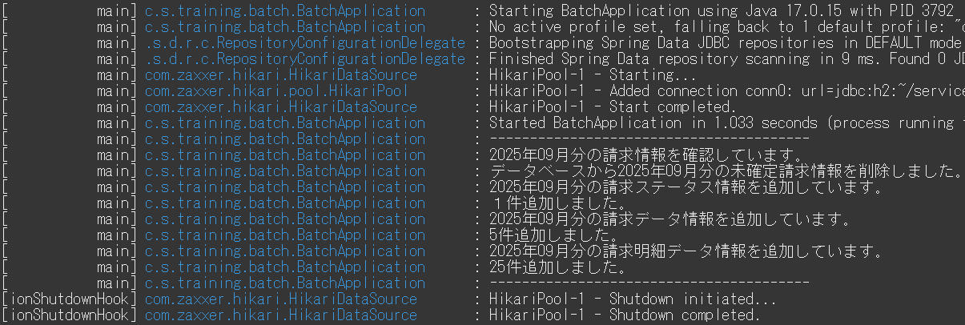

8.テストケース7を実行後に“2022509”が「請求年月列に、”FALSE”が「確定」列に設定されたレコードを「請求データ状況」テーブルに追加されていることを確認する

ケース9
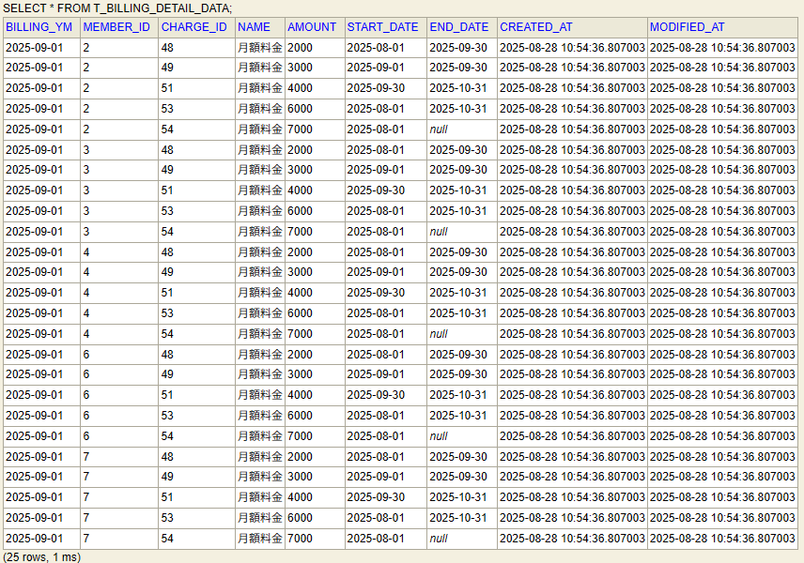
コマンドライン引数”20250901”に一致する「請求データ状況」テーブルの「請求年月」列に対象年月が一致、
かつ「確定」列がTRUEであるレコードが存在しない場合

9.コマンドライン引数”202509”に一致する「請求データ状況」テーブルの「請求年月」列に対象年月が一致、かつ、
「確定」列がTRUEであるレコードが存在する場合に対象年月に一致する「請求データ」と「請求明細データ」テーブルが新たに作られないことを確認

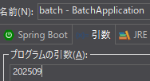
引数202509で実行

IS_COMMITがFALSEだった時のに存在するT_BILLING_DATAのレコード

実行後のT_BILLING_DATA

IS_COMMITがFALSEだった時のに存在するT_BILLING_DETAIL_DATAのレコード
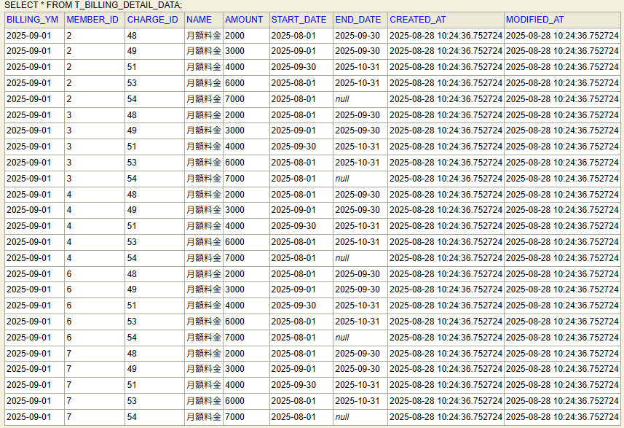

実行後のT_BILLING_DETAIL_DATA

ケース10-22
「請求データ」テーブルに対して、対象年月である”202509”を引数で渡して有効な加入者情報と料金情報を追加する

10.「請求データ」テーブルの請求年月に対象年月が登録される
11.「請求データ」テーブルの加入者IDに有効な加入者IDが登録される
12.「請求データ」テーブルのメールアドレスに有効な加入者のメールアドレスが登録される
13.「請求データ」テーブルの氏名に有効な加入者の氏名が登録される
14.「請求データ」テーブルの住所に有効な加入者の住所が登録される
15.「請求データ」テーブルの加入日に有効な加入者の加入日が登録される
16.「請求データ」テーブルの解約日に有効な加入者の解約日が登録される
17.「請求データ」テーブルの決済方法に有効な加入者の決済方法が登録される
18.「請求データ」テーブルの請求金額に有効な料金情報の月額金額の合計が登録される
19.「請求データ」テーブルの消費税率に0.1が登録される
20.「請求データ」テーブルの請求総額に請求金額 × (1 + 消費税率) ※小数点以下切り捨てで登録される
21.「請求データ」テーブルのレコード作成日にレコードが作られた日時が登録される(CURRENT_DATETIME)
22.「請求データ」テーブルのレコード更新日にレコードが更新された日時が登録される(CURRENT_DATETIME)

14.「請求データ」テーブルの住所に有効な加入者の住所が登録される

21.「請求データ」テーブルのレコード作成日にレコードが作られた日時が登録される(CURRENT_DATETIME)
11.「請求データ」テーブルの加入者IDに有効な加入者IDが登録される
16.「請求データ」テーブルの解約日に有効な加入者の解約日が登録される
18.「請求データ」テーブルの請求金額に有効な料金情報の月額金額の合計が登録される
10.「請求データ」テーブルの請求年月に対象年月が登録される

22.「請求データ」テーブルのレコード更新日にレコードが更新された日時が登録される(CURRENT_DATETIME)

20.「請求データ」テーブルの請求総額に請求金額 × (1 + 消費税率) ※小数点以下切り捨てで登録される
12.「請求データ」テーブルのメールアドレスに有効な加入者のメールアドレスが登録される
13.「請求データ」テーブルの氏名に有効な加入者の氏名が登録される
15.「請求データ」テーブルの加入日に有効な加入者の加入日が登録される
17.「請求データ」テーブルの決済方法に有効な加入者の決済方法が登録される
19.「請求データ」テーブルの消費税率に0.1が登録される

ケース23-31
23.「請求明細データ」テーブルの請求年月に対象年月が表示される
24.「請求明細データ」テーブルの加入者IDに有効な加入者idが登録される
25.「請求明細データ」テーブルの料金IDに有効な料金情報の料金IDが登録される
26.「請求明細データ」テーブルの料金名に有効な料金情報の料金名が登録される
27.「請求明細データ」テーブルの月額料金に料金情報の月額料金が登録される
28.「請求明細データ」テーブルの適用開始日に料金情報の適用開始日が登録される
29.「請求明細データ」テーブルの適用終了日に料金情報の適用終了日が登録される
30.「請求明細データ」テーブルのレコード作成日にレコードが作られた日時が登録される(CURRENT_DATETIME)
31
31.「請求明細データ」テーブルのレコード更新日にレコードが更新された日時が登録される(CURRENT_DATETIME)
24
25
26
27
28
29
30
23

